Licença de utilização
© Daniel Pinto 2012
http://danielpinto.net/ferramentas/

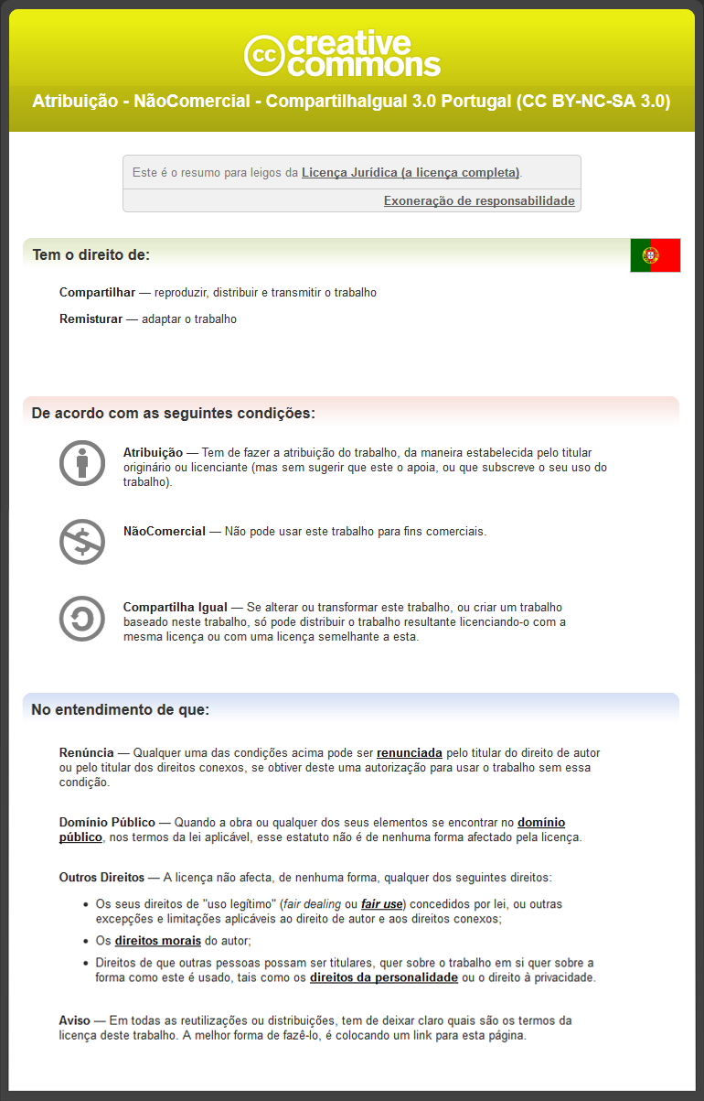

Pirâmide etária
Pirâmide Etária
 | Feminino | Masculino
0-4 | 0 | 0
5-9 | 0 | 0
10-14 | 0 | 0
15-19 | 0 | 0
20-24 | 0 | 0
25-29 | 0 | 0
30-34 | 0 | 0
35-39 | 0 | 0
40-44 | 0 | 0
45-49 | 0 | 0
50-54 | 0 | 0
55-59 | 0 | 0
60-64 | 0 | 0
65-69 | 0 | 0
70-74 | 0 | 0
75-79 | 0 | 0
80-84 | 0 | 0
85-89 | 0 | 0
90-94 | 0 | 0
95-99 | 0 | 0
100-104 | 0 | 0
≥105 | 0 | 0

